LevelC_电能量市场出清电价
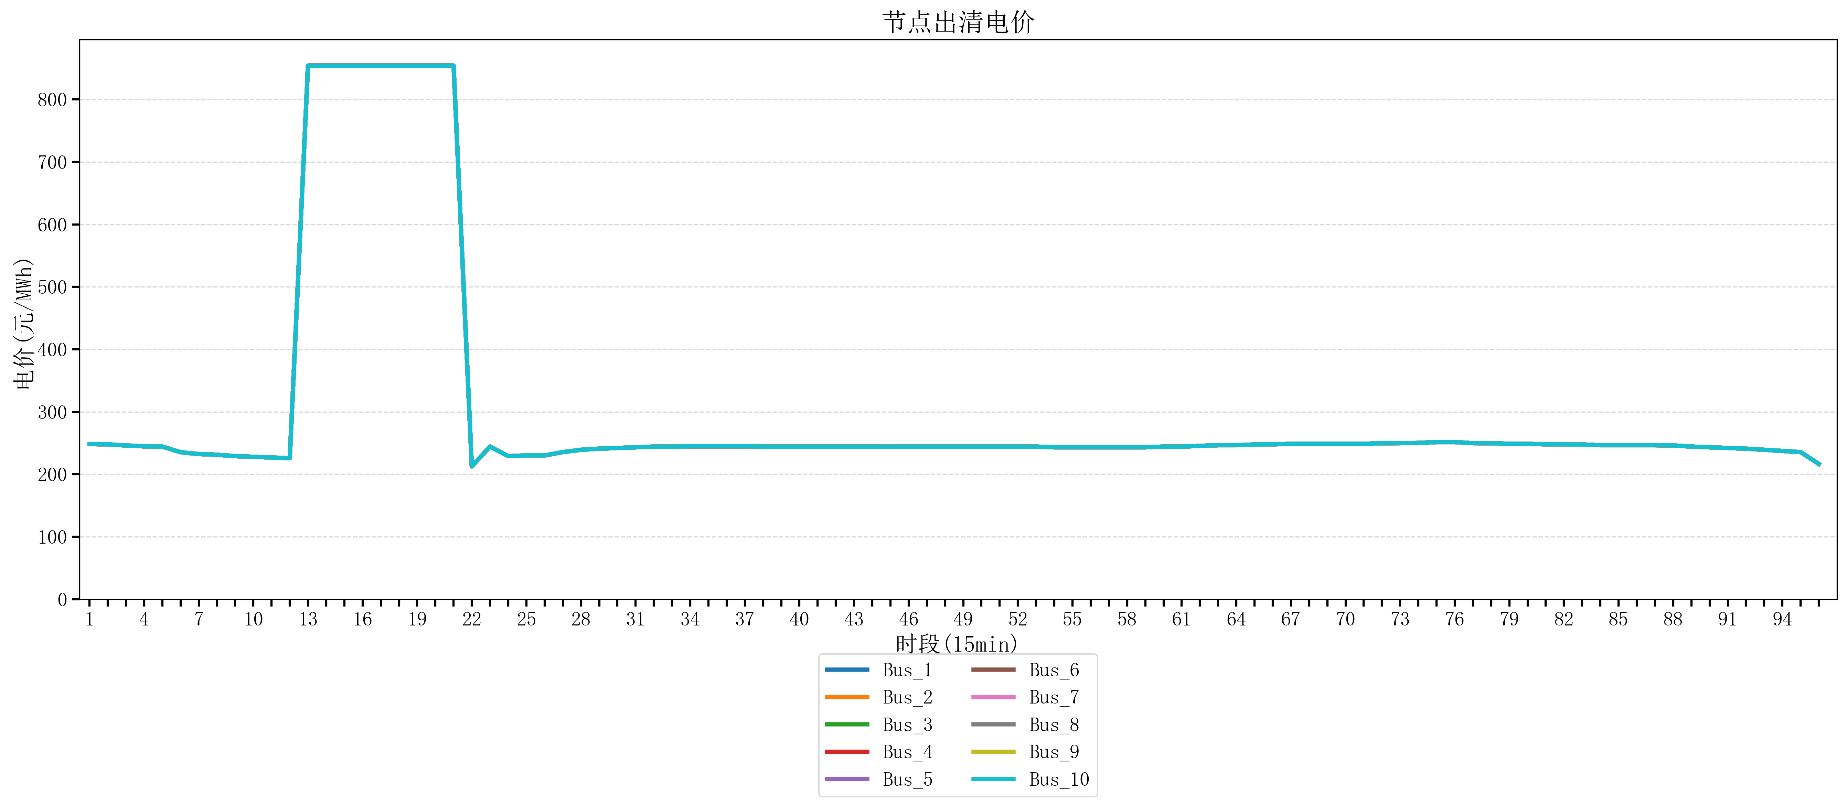
节点编号 | 电价类型 | 时段1 | 时段2 | 时段3 | 时段4 | 时段5 | 时段6 | 时段7 | 时段8 | 时段9 | 时段10 | 时段11 | 时段12 | 时段13 | 时段14 | 时段15 | 时段16 | 时段17 | 时段18 | 时段19 | 时段20 | 时段21
id | price_type | t1 | t2 | t3 | t4 | t5 | t6 | t7 | t8 | t9 | t10 | t11 | t12 | t13 | t14 | t15 | t16 | t17 | t18 | t19 | t20 | t21
str | str | float64 | float64 | float64 | float64 | float64 | float64 | float64 | float64 | float64 | float64 | float64 | float64 | float64 | float64 | float64 | float64 | float64 | float64 | float64 | float64 | float64
Bus_1 | 电能量电价 | 248.40816 | 247.86762 | 246.16228 | 244.72448 | 244.32044 | 235.33692 | 232.414 | 231.30016 | 229.07248 | 227.95864 | 226.8448 | 225.73096 | 853.98584 | 853.98584 | 853.98584 | 853.98584 | 853.98584 | 853.98584 | 853.98584 | 853.98584 | 853.98584
Bus_2 | 电能量电价 | 248.40816 | 247.86762 | 246.16228 | 244.72448 | 244.32044 | 235.33692 | 232.414 | 231.30016 | 229.07248 | 227.95864 | 226.8448 | 225.73096 | 853.98584 | 853.98584 | 853.98584 | 853.98584 | 853.98584 | 853.98584 | 853.98584 | 853.98584 | 853.98584
Bus_3 | 电能量电价 | 248.40816 | 247.86762 | 246.16228 | 244.72448 | 244.32044 | 235.33692 | 232.414 | 231.30016 | 229.07248 | 227.95864 | 226.8448 | 225.73096 | 853.98584 | 853.98584 | 853.98584 | 853.98584 | 853.98584 | 853.98584 | 853.98584 | 853.98584 | 853.98584
Bus_4 | 电能量电价 | 248.40816 | 247.86762 | 246.16228 | 244.72448 | 244.32044 | 235.33692 | 232.414 | 231.30016 | 229.07248 | 227.95864 | 226.8448 | 225.73096 | 853.98584 | 853.98584 | 853.98584 | 853.98584 | 853.98584 | 853.98584 | 853.98584 | 853.98584 | 853.98584
Bus_5 | 电能量电价 | 248.40816 | 247.86762 | 246.16228 | 244.72448 | 244.32044 | 235.33692 | 232.414 | 231.30016 | 229.07248 | 227.95864 | 226.8448 | 225.73096 | 853.98584 | 853.98584 | 853.98584 | 853.98584 | 853.98584 | 853.98584 | 853.98584 | 853.98584 | 853.98584
Bus_6 | 电能量电价 | 248.40816 | 247.86762 | 246.16228 | 244.72448 | 244.32044 | 235.33692 | 232.414 | 231.30016 | 229.07248 | 227.95864 | 226.8448 | 225.73096 | 853.98584 | 853.98584 | 853.98584 | 853.98584 | 853.98584 | 853.98584 | 853.98584 | 853.98584 | 853.98584
Bus_7 | 电能量电价 | 248.40816 | 247.86762 | 246.16228 | 244.72448 | 244.32044 | 235.33692 | 232.414 | 231.30016 | 229.07248 | 227.95864 | 226.8448 | 225.73096 | 853.98584 | 853.98584 | 853.98584 | 853.98584 | 853.98584 | 853.98584 | 853.98584 | 853.98584 | 853.98584
Bus_8 | 电能量电价 | 248.40816 | 247.86762 | 246.16228 | 244.72448 | 244.32044 | 235.33692 | 232.414 | 231.30016 | 229.07248 | 227.95864 | 226.8448 | 225.73096 | 853.98584 | 853.98584 | 853.98584 | 853.98584 | 853.98584 | 853.98584 | 853.98584 | 853.98584 | 853.98584
Bus_9 | 电能量电价 | 248.40816 | 247.86762 | 246.16228 | 244.72448 | 244.32044 | 235.33692 | 232.414 | 231.30016 | 229.07248 | 227.95864 | 226.8448 | 225.73096 | 853.98584 | 853.98584 | 853.98584 | 853.98584 | 853.98584 | 853.98584 | 853.98584 | 853.98584 | 853.98584
Bus_10 | 电能量电价 | 248.40816 | 247.86762 | 246.16228 | 244.72448 | 244.32044 | 235.33692 | 232.414 | 231.30016 | 229.07248 | 227.95864 | 226.8448 | 225.73096 | 853.98584 | 853.98584 | 853.98584 | 853.98584 | 853.98584 | 853.98584 | 853.98584 | 853.98584 | 853.98584
Bus_11 | 电能量电价 | 248.40816 | 247.86762 | 246.16228 | 244.72448 | 244.32044 | 235.33692 | 232.414 | 231.30016 | 229.07248 | 227.95864 | 226.8448 | 225.73096 | 853.98584 | 853.98584 | 853.98584 | 853.98584 | 853.98584 | 853.98584 | 853.98584 | 853.98584 | 853.98584
Bus_12 | 电能量电价 | 248.40816 | 247.86762 | 246.16228 | 244.72448 | 244.32044 | 235.33692 | 232.414 | 231.30016 | 229.07248 | 227.95864 | 226.8448 | 225.73096 | 853.98584 | 853.98584 | 853.98584 | 853.98584 | 853.98584 | 853.98584 | 853.98584 | 853.98584 | 853.98584
Bus_13 | 电能量电价 | 248.40816 | 247.86762 | 246.16228 | 244.72448 | 244.32044 | 235.33692 | 232.414 | 231.30016 | 229.07248 | 227.95864 | 226.8448 | 225.73096 | 853.98584 | 853.98584 | 853.98584 | 853.98584 | 853.98584 | 853.98584 | 853.98584 | 853.98584 | 853.98584
Bus_14 | 电能量电价 | 248.40816 | 247.86762 | 246.16228 | 244.72448 | 244.32044 | 235.33692 | 232.414 | 231.30016 | 229.07248 | 227.95864 | 226.8448 | 225.73096 | 853.98584 | 853.98584 | 853.98584 | 853.98584 | 853.98584 | 853.98584 | 853.98584 | 853.98584 | 853.98584
Bus_15 | 电能量电价 | 248.40816 | 247.86762 | 246.16228 | 244.72448 | 244.32044 | 235.33692 | 232.414 | 231.30016 | 229.07248 | 227.95864 | 226.8448 | 225.73096 | 853.98584 | 853.98584 | 853.98584 | 853.98584 | 853.98584 | 853.98584 | 853.98584 | 853.98584 | 853.98584
Bus_16 | 电能量电价 | 248.40816 | 247.86762 | 246.16228 | 244.72448 | 244.32044 | 235.33692 | 232.414 | 231.30016 | 229.07248 | 227.95864 | 226.8448 | 225.73096 | 853.98584 | 853.98584 | 853.98584 | 853.98584 | 853.98584 | 853.98584 | 853.98584 | 853.98584 | 853.98584
Bus_17 | 电能量电价 | 248.40816 | 247.86762 | 246.16228 | 244.72448 | 244.32044 | 235.33692 | 232.414 | 231.30016 | 229.07248 | 227.95864 | 226.8448 | 225.73096 | 853.98584 | 853.98584 | 853.98584 | 853.98584 | 853.98584 | 853.98584 | 853.98584 | 853.98584 | 853.98584
Bus_18 | 电能量电价 | 248.40816 | 247.86762 | 246.16228 | 244.72448 | 244.32044 | 235.33692 | 232.414 | 231.30016 | 229.07248 | 227.95864 | 226.8448 | 225.73096 | 853.98584 | 853.98584 | 853.98584 | 853.98584 | 853.98584 | 853.98584 | 853.98584 | 853.98584 | 853.98584
Bus_19 | 电能量电价 | 248.40816 | 247.86762 | 246.16228 | 244.72448 | 244.32044 | 235.33692 | 232.414 | 231.30016 | 229.07248 | 227.95864 | 226.8448 | 225.73096 | 853.98584 | 853.98584 | 853.98584 | 853.98584 | 853.98584 | 853.98584 | 853.98584 | 853.98584 | 853.98584
Bus_20 | 电能量电价 | 248.40816 | 247.86762 | 246.16228 | 244.72448 | 244.32044 | 235.33692 | 232.414 | 231.30016 | 229.07248 | 227.95864 | 226.8448 | 225.73096 | 853.98584 | 853.98584 | 853.98584 | 853.98584 | 853.98584 | 853.98584 | 853.98584 | 853.98584 | 853.98584
Bus_21 | 电能量电价 | 248.40816 | 247.86762 | 246.16228 | 244.72448 | 244.32044 | 235.33692 | 232.414 | 231.30016 | 229.07248 | 227.95864 | 226.8448 | 225.73096 | 853.98584 | 853.98584 | 853.98584 | 853.98584 | 853.98584 | 853.98584 | 853.98584 | 853.98584 | 853.98584
Bus_22 | 电能量电价 | 248.40816 | 247.86762 | 246.16228 | 244.72448 | 244.32044 | 235.33692 | 232.414 | 231.30016 | 229.07248 | 227.95864 | 226.8448 | 225.73096 | 853.98584 | 853.98584 | 853.98584 | 853.98584 | 853.98584 | 853.98584 | 853.98584 | 853.98584 | 853.98584
Bus_23 | 电能量电价 | 248.40816 | 247.86762 | 246.16228 | 244.72448 | 244.32044 | 235.33692 | 232.414 | 231.30016 | 229.07248 | 227.95864 | 226.8448 | 225.73096 | 853.98584 | 853.98584 | 853.98584 | 853.98584 | 853.98584 | 853.98584 | 853.98584 | 853.98584 | 853.98584
Bus_24 | 电能量电价 | 248.40816 | 247.86762 | 246.16228 | 244.72448 | 244.32044 | 235.33692 | 232.414 | 231.30016 | 229.07248 | 227.95864 | 226.8448 | 225.73096 | 853.98584 | 853.98584 | 853.98584 | 853.98584 | 853.98584 | 853.98584 | 853.98584 | 853.98584 | 853.98584
Bus_25 | 电能量电价 | 248.40816 | 247.86762 | 246.16228 | 244.72448 | 244.32044 | 235.33692 | 232.414 | 231.30016 | 229.07248 | 227.95864 | 226.8448 | 225.73096 | 853.98584 | 853.98584 | 853.98584 | 853.98584 | 853.98584 | 853.98584 | 853.98584 | 853.98584 | 853.98584
Bus_26 | 电能量电价 | 248.40816 | 247.86762 | 246.16228 | 244.72448 | 244.32044 | 235.33692 | 232.414 | 231.30016 | 229.07248 | 227.95864 | 226.8448 | 225.73096 | 853.98584 | 853.98584 | 853.98584 | 853.98584 | 853.98584 | 853.98584 | 853.98584 | 853.98584 | 853.98584
Bus_27 | 电能量电价 | 248.40816 | 247.86762 | 246.16228 | 244.72448 | 244.32044 | 235.33692 | 232.414 | 231.30016 | 229.07248 | 227.95864 | 226.8448 | 225.73096 | 853.98584 | 853.98584 | 853.98584 | 853.98584 | 853.98584 | 853.98584 | 853.98584 | 853.98584 | 853.98584
Bus_28 | 电能量电价 | 248.40816 | 247.86762 | 246.16228 | 244.72448 | 244.32044 | 235.33692 | 232.414 | 231.30016 | 229.07248 | 227.95864 | 226.8448 | 225.73096 | 853.98584 | 853.98584 | 853.98584 | 853.98584 | 853.98584 | 853.98584 | 853.98584 | 853.98584 | 853.98584
Bus_29 | 电能量电价 | 248.40816 | 247.86762 | 246.16228 | 244.72448 | 244.32044 | 235.33692 | 232.414 | 231.30016 | 229.07248 | 227.95864 | 226.8448 | 225.73096 | 853.98584 | 853.98584 | 853.98584 | 853.98584 | 853.98584 | 853.98584 | 853.98584 | 853.98584 | 853.98584
Bus_30 | 电能量电价 | 248.40816 | 247.86762 | 246.16228 | 244.72448 | 244.32044 | 235.33692 | 232.414 | 231.30016 | 229.07248 | 227.95864 | 226.8448 | 225.73096 | 853.98584 | 853.98584 | 853.98584 | 853.98584 | 853.98584 | 853.98584 | 853.98584 | 853.98584 | 853.98584
Bus_31 | 电能量电价 | 248.40816 | 247.86762 | 246.16228 | 244.72448 | 244.32044 | 235.33692 | 232.414 | 231.30016 | 229.07248 | 227.95864 | 226.8448 | 225.73096 | 853.98584 | 853.98584 | 853.98584 | 853.98584 | 853.98584 | 853.98584 | 853.98584 | 853.98584 | 853.98584
Bus_32 | 电能量电价 | 248.40816 | 247.86762 | 246.16228 | 244.72448 | 244.32044 | 235.33692 | 232.414 | 231.30016 | 229.07248 | 227.95864 | 226.8448 | 225.73096 | 853.98584 | 853.98584 | 853.98584 | 853.98584 | 853.98584 | 853.98584 | 853.98584 | 853.98584 | 853.98584
Bus_33 | 电能量电价 | 248.40816 | 247.86762 | 246.16228 | 244.72448 | 244.32044 | 235.33692 | 232.414 | 231.30016 | 229.07248 | 227.95864 | 226.8448 | 225.73096 | 853.98584 | 853.98584 | 853.98584 | 853.98584 | 853.98584 | 853.98584 | 853.98584 | 853.98584 | 853.98584
Bus_34 | 电能量电价 | 248.40816 | 247.86762 | 246.16228 | 244.72448 | 244.32044 | 235.33692 | 232.414 | 231.30016 | 229.07248 | 227.95864 | 226.8448 | 225.73096 | 853.98584 | 853.98584 | 853.98584 | 853.98584 | 853.98584 | 853.98584 | 853.98584 | 853.98584 | 853.98584
Bus_35 | 电能量电价 | 248.40816 | 247.86762 | 246.16228 | 244.72448 | 244.32044 | 235.33692 | 232.414 | 231.30016 | 229.07248 | 227.95864 | 226.8448 | 225.73096 | 853.98584 | 853.98584 | 853.98584 | 853.98584 | 853.98584 | 853.98584 | 853.98584 | 853.98584 | 853.98584
Bus_36 | 电能量电价 | 248.40816 | 247.86762 | 246.16228 | 244.72448 | 244.32044 | 235.33692 | 232.414 | 231.30016 | 229.07248 | 227.95864 | 226.8448 | 225.73096 | 853.98584 | 853.98584 | 853.98584 | 853.98584 | 853.98584 | 853.98584 | 853.98584 | 853.98584 | 853.98584
Bus_37 | 电能量电价 | 248.40816 | 247.86762 | 246.16228 | 244.72448 | 244.32044 | 235.33692 | 232.414 | 231.30016 | 229.07248 | 227.95864 | 226.8448 | 225.73096 | 853.98584 | 853.98584 | 853.98584 | 853.98584 | 853.98584 | 853.98584 | 853.98584 | 853.98584 | 853.98584
Bus_38 | 电能量电价 | 248.40816 | 247.86762 | 246.16228 | 244.72448 | 244.32044 | 235.33692 | 232.414 | 231.30016 | 229.07248 | 227.95864 | 226.8448 | 225.73096 | 853.98584 | 853.98584 | 853.98584 | 853.98584 | 853.98584 | 853.98584 | 853.98584 | 853.98584 | 853.98584
Bus_39 | 电能量电价 | 248.40816 | 247.86762 | 246.16228 | 244.72448 | 244.32044 | 235.33692 | 232.414 | 231.30016 | 229.07248 | 227.95864 | 226.8448 | 225.73096 | 853.98584 | 853.98584 | 853.98584 | 853.98584 | 853.98584 | 853.98584 | 853.98584 | 853.98584 | 853.98584
Bus_40 | 电能量电价 | 248.40816 | 247.86762 | 246.16228 | 244.72448 | 244.32044 | 235.33692 | 232.414 | 231.30016 | 229.07248 | 227.95864 | 226.8448 | 225.73096 | 853.98584 | 853.98584 | 853.98584 | 853.98584 | 853.98584 | 853.98584 | 853.98584 | 853.98584 | 853.98584
Bus_41 | 电能量电价 | 248.40816 | 247.86762 | 246.16228 | 244.72448 | 244.32044 | 235.33692 | 232.414 | 231.30016 | 229.07248 | 227.95864 | 226.8448 | 225.73096 | 853.98584 | 853.98584 | 853.98584 | 853.98584 | 853.98584 | 853.98584 | 853.98584 | 853.98584 | 853.98584
Bus_42 | 电能量电价 | 248.40816 | 247.86762 | 246.16228 | 244.72448 | 244.32044 | 235.33692 | 232.414 | 231.30016 | 229.07248 | 227.95864 | 226.8448 | 225.73096 | 853.98584 | 853.98584 | 853.98584 | 853.98584 | 853.98584 | 853.98584 | 853.98584 | 853.98584 | 853.98584
Bus_43 | 电能量电价 | 248.40816 | 247.86762 | 246.16228 | 244.72448 | 244.32044 | 235.33692 | 232.414 | 231.30016 | 229.07248 | 227.95864 | 226.8448 | 225.73096 | 853.98584 | 853.98584 | 853.98584 | 853.98584 | 853.98584 | 853.98584 | 853.98584 | 853.98584 | 853.98584
Bus_44 | 电能量电价 | 248.40816 | 247.86762 | 246.16228 | 244.72448 | 244.32044 | 235.33692 | 232.414 | 231.30016 | 229.07248 | 227.95864 | 226.8448 | 225.73096 | 853.98584 | 853.98584 | 853.98584 | 853.98584 | 853.98584 | 853.98584 | 853.98584 | 853.98584 | 853.98584
Bus_1 | 阻塞电价 | 0 | 0 | 0 | 0 | 0 | 0 | 0 | 0 | 0 | 0 | 0 | 0 | 0 | 0 | 0 | 0 | 0 | 0 | 0 | 0 | 0
Bus_2 | 阻塞电价 | 0 | 0 | 0 | 0 | 0 | 0 | 0 | 0 | 0 | 0 | 0 | 0 | 0 | 0 | 0 | 0 | 0 | 0 | 0 | 0 | 0
...

LevelC_电力电量平衡表单
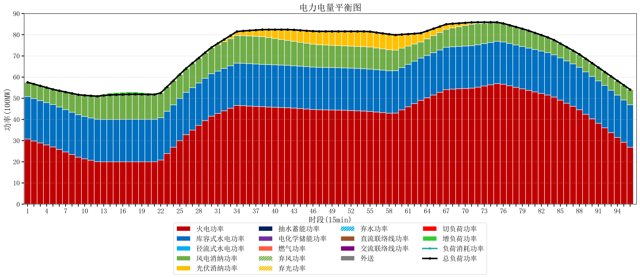
元件名称 | 时段1 | 时段2 | 时段3 | 时段4 | 时段5 | 时段6 | 时段7 | 时段8 | 时段9 | 时段10 | 时段11 | 时段12 | 时段13 | 时段14 | 时段15 | 时段16 | 时段17
name | t1 | t2 | t3 | t4 | t5 | t6 | t7 | t8 | t9 | t10 | t11 | t12 | t13 | t14 | t15 | t16 | t17
str | float64 | float64 | float64 | float64 | float64 | float64 | float64 | float64 | float64 | float64 | float64 | float64 | float64 | float64 | float64 | float64 | float64
火电功率 | 30.764824526 | 29.826542695 | 28.888260863 | 27.949979032 | 27.011697201 | 25.833179154 | 24.618625675 | 23.404072197 | 22.189518718 | 21.3807742 | 20.715256373 | 20.049738547 | 19.966891967 | 19.979108033 | 19.983695291 | 19.988282548 | 19.992869806
库容式水电功率 | 20 | 20 | 20 | 20 | 20 | 20 | 20 | 20 | 20 | 20 | 20 | 20 | 20 | 20 | 20 | 20 | 20
径流式水电功率 | 0 | 0 | 0 | 0 | 0 | 0 | 0 | 0 | 0 | 0 | 0 | 0 | 0 | 0 | 0 | 0 | 0
风电消纳功率 | 6.78 | 6.8865263158 | 6.9930526316 | 7.0995789474 | 7.2061052632 | 7.7336842105 | 8.3244210526 | 8.9151578947 | 9.5058947368 | 9.9982105263 | 10.455789474 | 10.913368421 | 11.370947368 | 11.603052632 | 11.690210526 | 11.777368421 | 11.864526316
光伏消纳功率 | 0 | 0 | 0 | 0 | 0 | 0 | 0 | 0 | 0 | 0 | 0 | 0 | 0 | 0 | 0 | 0 | 0
抽水蓄能功率 | 0 | 0 | 0 | 0 | 0 | 0 | 0 | 0 | 0 | 0 | 0 | 0 | 0 | 0 | 0 | 0 | 0
电化学储能功率 | 0 | 0 | 0 | 0 | 0 | 0 | 0 | 0 | 0 | 0 | 0 | 0 | 0 | 0 | 0 | 0 | 0
燃气功率 | 0 | 0 | 0 | 0 | 0 | 0 | 0 | 0 | 0 | 0 | 0 | 0 | 0 | 0 | 0 | 0 | 0
直流联络线功率 | 0 | 0 | 0 | 0 | 0 | 0 | 0 | 0 | 0 | 0 | 0 | 0 | 0 | 0 | 0 | 0 | 0
交流联络线功率 | 0 | 0 | 0 | 0 | 0 | 0 | 0 | 0 | 0 | 0 | 0 | 0 | 0 | 0 | 0 | 0 | 0
负荷消耗功率 | 57.544824526 | 56.71306901 | 55.881313495 | 55.049557979 | 54.217802464 | 53.566863365 | 52.943046728 | 52.319230091 | 51.695413455 | 51.378984726 | 51.171045847 | 50.963106968 | 51.337839335 | 51.582160665 | 51.673905817 | 51.76565097 | 51.857396122
外送 | 0 | 0 | 0 | 0 | 0 | 0 | 0 | 0 | 0 | 0 | 0 | 0 | 0 | 0 | 0 | 0 | 0
总负荷功率 | 57.544824526 | 56.71306901 | 55.881313495 | 55.049557979 | 54.217802464 | 53.566863365 | 52.943046728 | 52.319230091 | 51.695413455 | 51.378984726 | 51.171045847 | 50.963106968 | 51.337839335 | 51.582160665 | 51.673905817 | 51.76565097 | 51.857396122
弃风功率 | 0 | 0 | 0 | 0 | 0 | 0 | 0 | 0 | 0 | 0 | 0 | 0 | 0 | 0 | 0 | 0 | 0
弃光功率 | 0 | 0 | 0 | 0 | 0 | 0 | 0 | 0 | 0 | 0 | 0 | 0 | 0 | 0 | 0 | 0 | 0
弃水功率 | 0 | 0 | 0 | 0 | 0 | 0 | 0 | 0 | 0 | 0 | 0 | 0 | 0 | 0 | 0 | 0 | 0
切负荷功率 | 0 | 0 | 0 | 0 | 0 | 0 | 0 | 0 | 0 | 0 | 0 | 0 | 0 | 0 | 0 | 0 | 0
增负荷功率 | 0 | 0 | 0 | 0 | 0 | 0 | 0 | 0 | 0 | 0 | 0 | 0 | 0.58267124579 | 0.90835996282 | 1.0001051152 | 1.0918502675 | 1.1835954199

